Receptformat
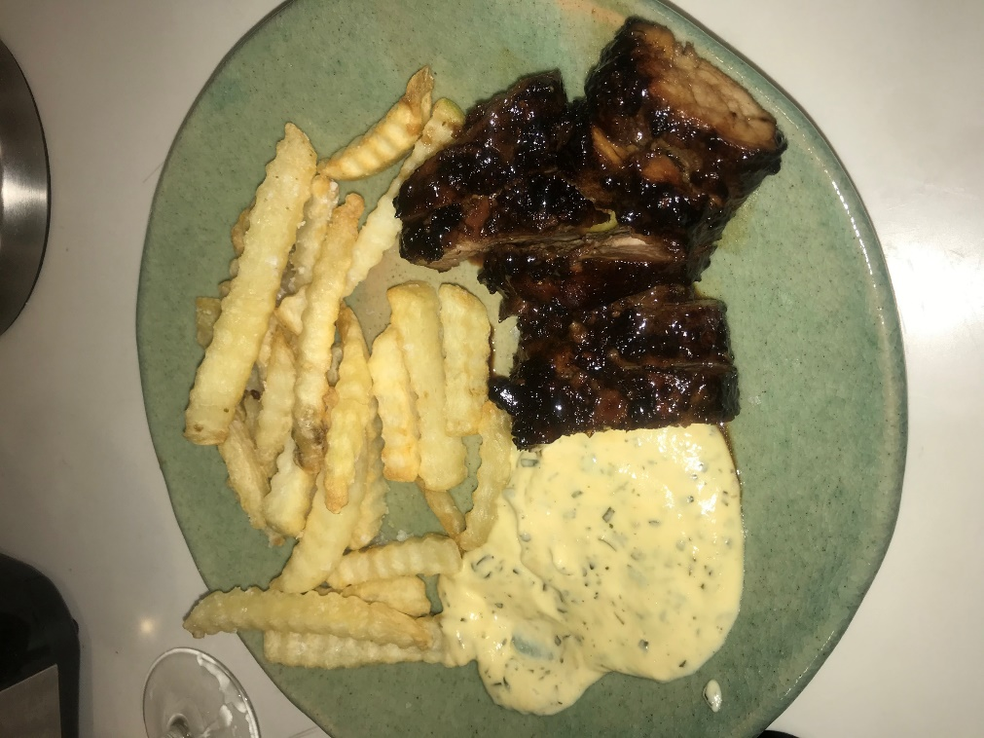
Namn |  |  |  |  | Bild
 | Falsk bearnaissås
Kommentar
 | Niiinis
Antal portioner
 | 2
Huvudrecept
 | Ingrediens | Kvantitet | Enhet | Kommentar
 | Crème fraiche | 2 | dl
 | Buljongtärning - grönsak | 1 | st
 | Ägg | 2 | st | Gulor
 | Dragon - torkad
Delrecept
 | Recept
 | Falsk bearnaisås
Receptkategorier
 | Kategori
 | Såser & Röror
Länk

Tillredning
1. Koka upp crème fraich tillsammans med en smulad buljongtärning
2. Ta av kastrullen och knäck I äggulorna och rör om
3. Tillsätt dragon
4. Koka upp tills det tjocknar

